Groepsregistratie
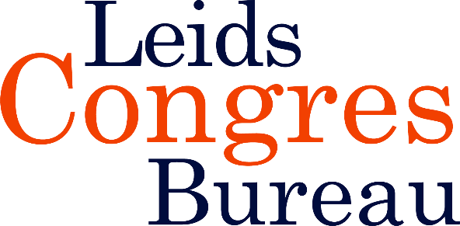
 | Groepsregistratie Masterclass - Co-morbiditeit bij meisjes en vrouwen met autisme| Woensdag 11 november 2026, 13.00 - 16.30 uur
 | (Minimaal 5 personen)

 | Factuuradres
 | Naam organisatie |  |  |  | Kostenplaats
 | T.a.v. afdeling |  |  |  | Contactpersoon
 | Adres |  |  |  | Telefoon |  |  | S.v.p. volledig ingevuld mailen naar:
 | Postcode en plaats |  |  |  | E-mailadres |  |  | info@leidscongresbureau.nl

 | Uw investering: € 289,- p.p.excl. BTW t/m 14 september € 264,-p.p. excl. BTW
 | Elk 5e persoon gratis
 | ACHTERNAAM | INITIALEN | TUSSEN- VOEGSEL | VOORNAAM | M/V | FUNCTIE | ORGANISATIE | AFDELING | E-MAILADRES | BIG- of lidmaatschapsnr. tbv accreditatie
1
2
3
4
5
6
7
8
9
10
11
12
13
14
15
16
17
18
19
20

 | Annuleren kan uitsluitend schriftelijk. Bij annulering tot twee weken voor de masterclass brengen wij €50,-* administratiekosten per deelnemer in rekening. Daarnaast vervalt de groepskorting, wanneer er door annulering minder dan vijf personen uit deze aanmelding overblijven. Als u binnen twee weken voor de masterclass annuleert, rekenen wij het volledige bedrag. Bij verhindering is uw plaatsvervanger uiteraard van harte welkom. Op al onze bijeenkomsten zijn de algemene voorwaarden van toepassing. *Alle genoemde bedragen zijn exclusief BTW

